상품제안서
(정품)라미로고볼펜204M+(라미공식인증대리점 | 상품코드: F31838

 |  |  |  |  |  |  | 02-412-0044 | www.easy1.co.kr
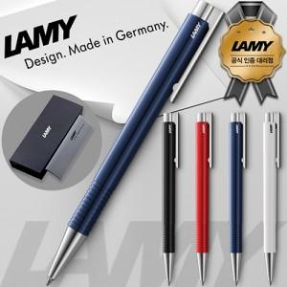

【상세/제작정보】 | <p><span style="font-size: 12pt;"><b>* 배송비- 한박스 100개 / 4000원별도</b></span></p>

【인쇄/포장옵션】 | 실크, 레이저 / 포장지포장

【공급단가】 | 수량 | 50~ | 100~ | 500~ | 1,000~ | 2,000~
*VAT별도 | 단가 | 16,200원 | 15,600원 | 14,700원 | 14,500원 | 14,200원

【상품 URL】 | http://www.easy1.co.kr/src/goods_detail.php?gdno=31838

